Накладная-№3
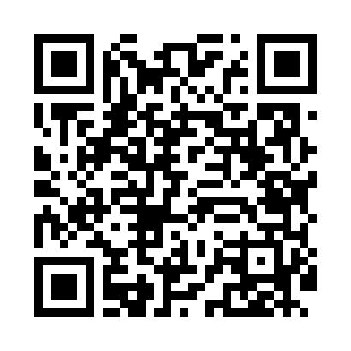
Номер товарно-транспортной накладной: |  |  | Торговый представитель: Amriyev Muhammad
Поставщик: Toshkent falcon fly 2 |  |  | Телефон торгового представителя: +998972880505
Дата отгрузки: 09.11.2025 |  |  | Контрагент: """" Klient
Дата консигнации: |  |  | Адрес:
Доставщик: |  |  | Телефон:
Телефон доставщика:
Время заказа: 09.11.2025 10:33:56
№ | Штрих-код | Название товаров (работ,услуг) | Количество | Количество в кейсе | Цена | Сумма
 |  |  | 213 |  |  | 252.3
1 | None | Ложка, DB-92-21 | 50 | 50 шт. | 0.50 | 25
2 | 6985000102611 | Вилка, DB-92-22 | 30 | 30 шт. | 0.50 | 15
3 | 0886692450304 | Ложка Вилка DB-92-45 | 20 | 20 шт. | 2.20 | 44
4 | 0886692450305 | Металл санчқи DB-92-46 | 10 | 10 шт. | 2.20 | 22
5 | 6927452357114 | Кекс пишириш учун металл қолип 26cm DB-57-11 | 6 | 6 шт. | 2.10 | 12.60
6 | 6927452357107 | Кекс пишириш учун металл қолип 24cm DB-57-10 | 6 | 6 шт. | 1.60 | 9.60
7 | 6920230013301 | Деревянная разделочная доска DB-13-30 | 5 | 5 шт. | 4.30 | 21.50
8 | 6823541213135 | Разделочная доска, из бамбука 30*20 DB-13-20 | 8 | 8 шт. | 1.50 | 12
9 | 6988011013155 | Деревянная разделочная доска 32*22 в большой каропке 20 шт DB-13-15 | 4 | 4 шт. | 2.20 | 8.80
10 | 6900650640271 | Силиконовые формы для выпечки DB-17-33 | 6 | 6 шт. | 1 | 6
11 | 6900650640288 | Силиконовые формы для выпечки DB-17-34 | 6 | 6 шт. | 1 | 6
12 | 6920250397030 | Хлебница Металлическая плетеная DB-97-7 | 10 | 10 шт. | 1.30 | 13
13 | 6970329771124 | Стеклянный стакан XZBB-L2 XP-2-41 | 4 | 4 шт. | 1.80 | 7.20
14 | 6973774311587 | Стеклянный стакан LLBW-2 XP-2-34 | 4 | 4 шт. | 1.20 | 4.80
15 | 6933890392969 | Набор посуды, столовый сервиз A-AX02/L2HA XP- 2-39 | 4 | 4 шт. | 1.10 | 4.40
16 | 6935012814038 | Стеклянный стакан XP-2-38 | 4 | 4 шт. | 1.50 | 6
17 | 6976474110689 | Набор посуды, столовый сервиз LHW/L6-CS XP-2- 36 | 6 | 6 шт. | 2.90 | 17.40
18 | 6973010386027 | Капучинатор для взбивания ручной AOD602DX DB- 5-215 | 10 | 10 шт. | 0.70 | 7
19 | None | Набор детских ложек и вилок HJ-A59-1 DB-5-61 | 10 | 10 шт. | 0.40 | 4
20 | 6930354303110 | Набор детских ложек и вилок HJ-A70-1 1.0mm DB -5-3 | 10 | 10 шт. | 0.60 | 6
Итого: 252.3$|->UZS: 3,153,750.00

